6.11
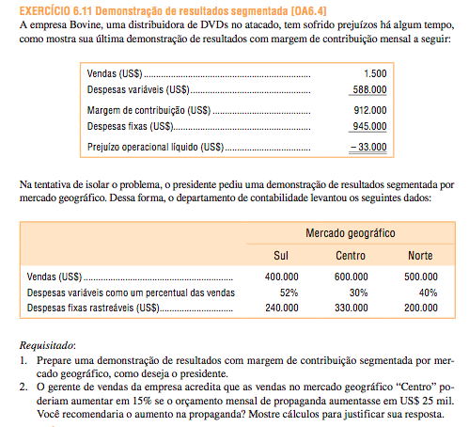

Vendas | 1,500,000.00
CV | -588,000.00
MC | 912,000.00
CF | -945,000.00
ROL | -33,000.00

 | Sul | Centro | Norte
Vendas | 400,000.00 | 600,000.00 | 500,000.00
ICV | 52% | 30% | 40%
DF Rastreaveis | 240,000.00 | 33,000.00 | 200,000.00

 |  | Divisões
 | Empresa | Sul | Centro | Norte
Vendas | 1,500,000.00 | 400,000.00 | 600,000.00 | 500,000.00
(-) CDV | -588,000.00 | -208,000.00 | -180,000.00 | -200,000.00
MC | 912,000.00 | 192,000.00 | 420,000.00 | 300,000.00
(-) CF identificados | -473,000.00 | -240,000.00 | -33,000.00 | -200,000.00
Margem Segmento | 439,000.00 | -48,000.00 | 387,000.00 | 100,000.00
(-) CF comuns | -472,000.00
ROL | -33,000.00

Variacao Receita | 90,000.00
IMC | 0.70

Variacao MC | 63,000.00
Variacao CF | -25,000.00
Variacao ROL | 38,000.00

6.14
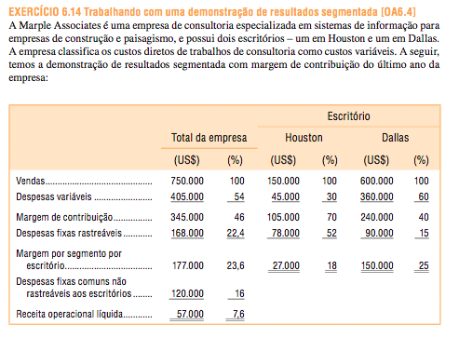
 |  |  | Escritorio
 | Empresa |  | Houston |  | Dallas
Receita | 750,000.00 | 100.0% | 150,000.00 | 100.0% | 600,000.00 | 100.0%
CV | -405,000.00 | -54.0% | -45,000.00 | -30.0% | -360,000.00 | -60.0%
MC | 345,000.00 | 46.0% | 105,000.00 | 70.0% | 240,000.00 | 40.0%
DFR | -168,000.00 | -22.4% | -78,000.00 | -52.0% | -90,000.00 | -15.0%
Mseg | 177,000.00 | 23.6% | 27,000.00 | 18.0% | 150,000.00 | 25.0%
DFC | -120,000.00 | -16.0%
ROL | 57,000.00 | 7.6%

Variacao Receita | 75,000.00
ICV | 40.0%

Variacao MC | 30,000.00
Variacao CF | -
Variacao ROL | 30,000.00

Var Receita Houston | 50,000.00

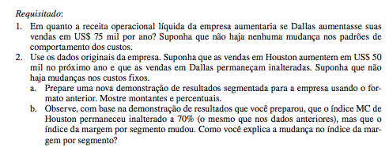
 |  |  | Escritorio
 | Empresa |  | Houston |  | Dallas
Receita | 800,000.00 | 100.0% | 200,000.00 | 100.0% | 600,000.00 | 100.0%
CV | -420,000.00 | -52.5% | -60,000.00 | -30.0% | -360,000.00 | -60.0%
MC | 380,000.00 | 47.5% | 140,000.00 | 70.0% | 240,000.00 | 40.0%
DFR | -168,000.00 | -21.0% | -78,000.00 | -39.0% | -90,000.00 | -15.0%
Mseg | 212,000.00 | 26.5% | 62,000.00 | 31.0% | 150,000.00 | 25.0%
DFC | -120,000.00 | -15.0%
ROL | 92,000.00 | 11.5%

O percentual de margem segmento varia com a variacao em vendas, devido à presença de custos fixos. As despesas fixas são diluidas sobre uma base maior de aumento de vendas. Em contraste com a relação de segmento, o IMC é estável, desde que não há nenhuma alteração em despesas variáveis ou no preço de venda.

6.15
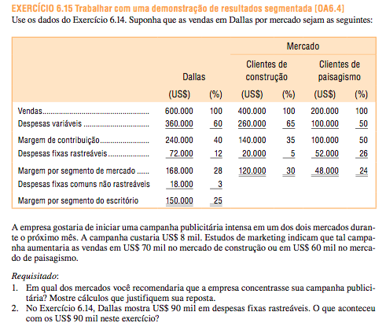

 |  |  | Mercado
 | Dallas |  | Construcao |  | Paisagismo
Receita | 600,000.00 | 100% | 400,000.00 | 100.0% | 200,000.00 | 100.0%
CV | -360,000.00 | -60% | -260,000.00 | -65.0% | -100,000.00 | -50.0%
MC | 240,000.00 | 40% | 140,000.00 | 35.0% | 100,000.00 | 50.0%
DFR | -72,000.00 | -12% | -20,000.00 | -5.0% | -52,000.00 | -26.0%
Mseg | 168,000.00 | 28% | 120,000.00 | 30.0% | 48,000.00 | 24.0%
DFC | -18,000.00 | -3%
ROL | 150,000.00 | 25%

Variacao CFR | 8,000.00
Variacao receita Construcao | 70,000.00
Variacao receita paisagismo | 60,000.00

 | Construcao | Paisagismo
Variacao Receita | 70,000.00 | 60,000.00
IMC | 35.0% | 50.0%

Variacao MC | 24,500.00 | 30,000.00
Variacao CF | -8,000.00 | -8,000.00
Variacao ROL | 16,500.00 | 22,000.00

O DFC de 90.000 representa a soma dos custos fixos comuns de Dallas (18.000) com os custos identificaveis dois mercados (72.000)

6.19
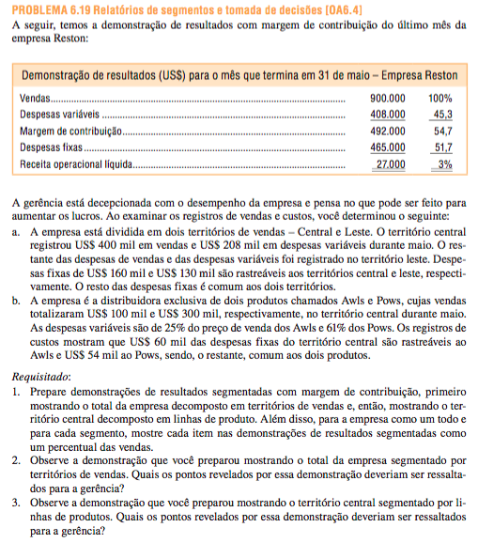

Receita | 900,000.00 | 100%
CV | -408,000.00 | -45%
MC | 492,000.00 | 55%
DF | -465,000.00 | -52%
ROL | 27,000.00 | 3%

 |  |  | Territorios
 | Empresa |  | Central |  | Leste
Receita | 900,000.00 | 100% | 400,000.00 | 100.0% | 500,000.00 | 100.0%
CV | -408,000.00 | -45% | -208,000.00 | -52.0% | -200,000.00 | -40.0%
MC | 492,000.00 | 55% | 192,000.00 | 48.0% | 300,000.00 | 60.0%
DFR | -290,000.00 | -32% | -160,000.00 | -40.0% | -130,000.00 | -26.0%
Mseg | 202,000.00 | 22% | 32,000.00 | 8.0% | 170,000.00 | 34.0%
DFC | -175,000.00 | -19%
ROL | 27,000.00 | 3%

 |  |  | Territorios
 | Central |  | Alws |  | Pows
Receita | 400,000.00 | 100% | 100,000.00 | 100.0% | 300,000.00 | 100.0%
CV | -208,000.00 | -52% | -25,000.00 | -25.0% | -183,000.00 | -61.0%
MC | 192,000.00 | 48% | 75,000.00 | 75.0% | 117,000.00 | 39.0%
DFR | -114,000.00 | -29% | -60,000.00 | -60.0% | -54,000.00 | -18.0%
Mseg | 78,000.00 | 20% | 15,000.00 | 15.0% | 63,000.00 | 21.0%
DFC | -46,000.00 | -12%
ROL | 32,000.00 | 8%

2. Dois pontos devem ser levados ao conhecimento da administração. Em primeiro lugar, em relação ao território do Leste, existe uma baixa taxa de margem de contribuição. Em segundo lugar, o território Central tem altas despesas fixas rastreáveis. No geral, em comparação com o território do Leste, o território Central é muito fraco. 3. Mais uma vez, dois pontos devem ser levados ao conhecimento da administração. Em primeiro lugar, o território Central tem um mix de vendas pobre. Note-se que o território vende muito pouco do produto Alws que tem uma proporção elevada margem de contribuição. É este mix de vendas pobre que justifica a baixa relação global margem de contribuição no território Central mencionado no item (2) acima. Em segundo lugar, as despesas fixas rastreáveis do produto Furadores parecem muito alta em relação às vendas. Estas despesas fixas elevadas pode simplesmente significar que o produto Furadores é altamente alavancada; Se assim for, então um aumento nas vendas desta linha de produtos, aumentaria consideravelmente os lucros no território Central e na empresa como um todo.

6.23
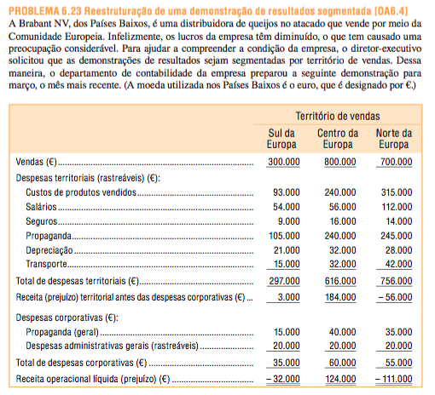
 | Sul | Centro | Norte
Receita | 300,000.00 | 800,000.00 | 700,000.00

Despesas Rastreaveis
CPV | -93,000.00 | -240,000.00 | -315,000.00
Salario | -54,000.00 | -56,000.00 | -112,000.00
Seguros | -9,000.00 | -16,000.00 | -14,000.00
Propaganda | -105,000.00 | -240,000.00 | -245,000.00
Depreciacao | -21,000.00 | -32,000.00 | -28,000.00
Transporte | -15,000.00 | -32,000.00 | -42,000.00
Total | -297,000.00 | -616,000.00 | -756,000.00

Margem Segmento | 3,000.00 | 184,000.00 | -56,000.00

Despesas Corporativas
Propaganda | -15,000.00 | -40,000.00 | -35,000.00
Gerais | -20,000.00 | -20,000.00 | -20,000.00
Total | -35,000.00 | -60,000.00 | -55,000.00

ROL | -32,000.00 | 124,000.00 | -111,000.00

a) A empresa deve incluir uma coluna que mostra os resultados combinados dos três territórios tomados em conjunto. b) As despesas territoriais devem ser agrupadas em categorias fixas e variáveis para permitir o cálculo de ambos uma margem de contribuição e uma margem segmento territorial. c) As despesas corporativas são, provavelmente, comuns aos territórios e não deve ser alocado.

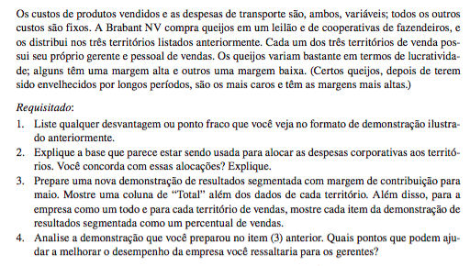

Despesas com publicidade aparentemente foram atribuídas com base em vendas; as despesas administrativas gerais foram, aparentemente, distribuídas de forma equitativa entre os três territórios. Essa distribuição pode ser enganosa para a gestão porque parecem implicar que causadas pelos segmentos. A margem-segmento que inclui apenas os custos que são efectivamente causadas pelos segmentos-deverá ser utilizado para medir o desempenho de um segmento. A "receita operacional líquida" ou "perda líquida", após a alocação de despesas comuns não devem ser usados para julgar o desempenho de um segmento.

 |  |  | Territorios
 | Empresa |  | Sul |  | Centro |  | Norte
Receita | 1,800,000.00 | 100% | 300,000.00 | 100% | 800,000.00 | 100% | 700,000.00 | 100%
CV | -737,000.00 | -41% | -108,000.00 | -36% | -272,000.00 | -34% | -357,000.00 | -51%
MC | 1,063,000.00 | 59% | 192,000.00 | 64% | 528,000.00 | 66% | 343,000.00 | 49%
DFR | -932,000.00 | -52% | -189,000.00 | -63% | -344,000.00 | -43% | -399,000.00 | -57%
Mseg | 131,000.00 | 7% | 3,000.00 | 1% | 184,000.00 | 23% | -56,000.00 | -8%
DFC | -150,000.00 | -8%
ROL | -19,000.00 | -1%

a. As vendas na Europa do Sul são muito mais baixos do que nos outros dois territórios. Isto não é devido à falta de vendedores-salários na Europa do Sul são aproximadamente o mesmo que na Europa Oriente, que tem as maiores vendas dos três territórios. b. Sul da Europa está a gastar menos do que metade do que para a publicidade como a Europa Central. Talvez esta seja a razão para as vendas mais baixas do sul da Europa. c. Norte da Europa tem um mix de vendas pobres; aparentemente ele está vendendo uma grande quantidade de itens de baixa margem. Note-se que o seu rácio de contribuição margem é apenas de 49%, em comparação com 64% ou mais para os outros dois territórios. d. Norte da Europa pode ser excesso de pessoal. Seus salários totais são muito mais elevados do que em qualquer um dos outros dois territórios. e. Norte da Europa não está cobrindo suas despesas rastreáveis. Atenção deve ser dada para a mudança do mix de vendas e redução de despesas neste território. f. Aparentemente, os vendedores em todas as três áreas estão em uma base salarial. Talvez uma mudança para um regime de comissão iria incentivar a equipe de vendas a ser mais agressivo e aumentar as vendas em toda a empresa.

